H2
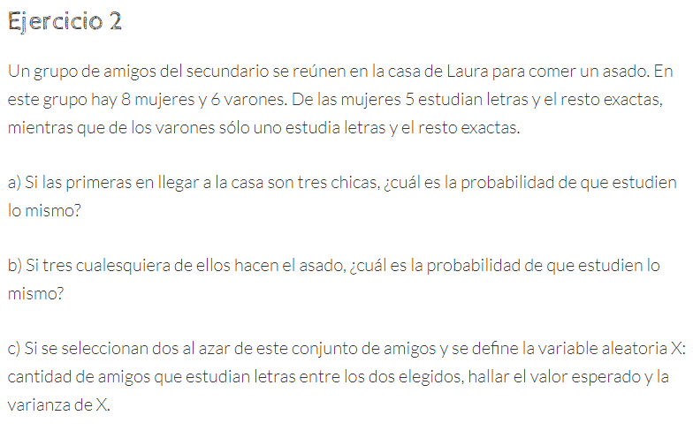

N1
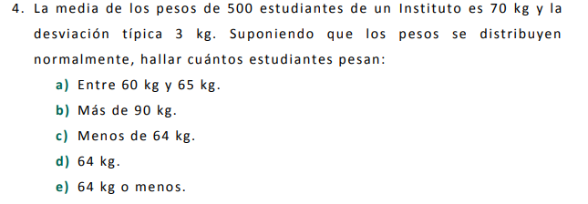

p(X<65) | 0.047790352273
P(X<60) | 0.0004290603332
p(X<65)-P(X<60) | 0.04736129194

P(x>90)= | 1-P(x<=90)
 | 0.00000

P(X<=64) | 0.022750131948
P=64 | 0 | Por que la normal es continua y no da exactamente 64.

